91手机助手WEB版
《91手机助手》美术资源需求总表
类型 | 名称 | 数量 | 描述与要求 | 相关示意图 | 备注 | 需求时间 | 预计提交时间 | 返工反馈 | 投入工时
桌面程序图标和底部图标 |  | 4 | 1、主图标大小：72*72、64*64、48*48、32*32。 2、底部功能图标大小（不包括背景）：30*30、60*60 | 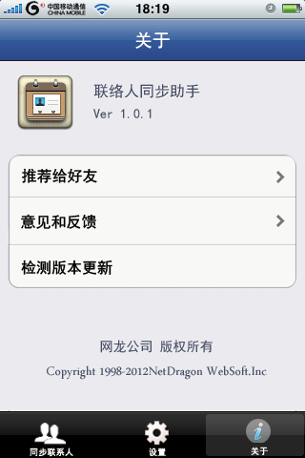 | 图标要体现联络人同步的概念
主界面 | 主界面背景图 按钮 | 6 | 1、顶部标题栏背景：320*44； 2、背景大小：320*480、640*960。 | 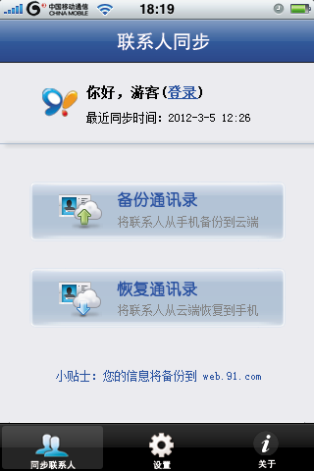 | 该背景图是同步联系人、设置和关于页面通用的背景。

备注: 1.该资源需求总表为产品各版本计划相关的版本资源需求总表;请于每次版本计划制定后及时提交,以便安排美术资源制作; 2.请大家认真填写,如有新增的资源需求请用颜色笔标记后,重新提交平台助理,以免耽误资源制作安排; 3.该表将用于美术成本制作安排,美术工时评估,各产品版本美术资源成本投入统计.

